Orientações Área Comum
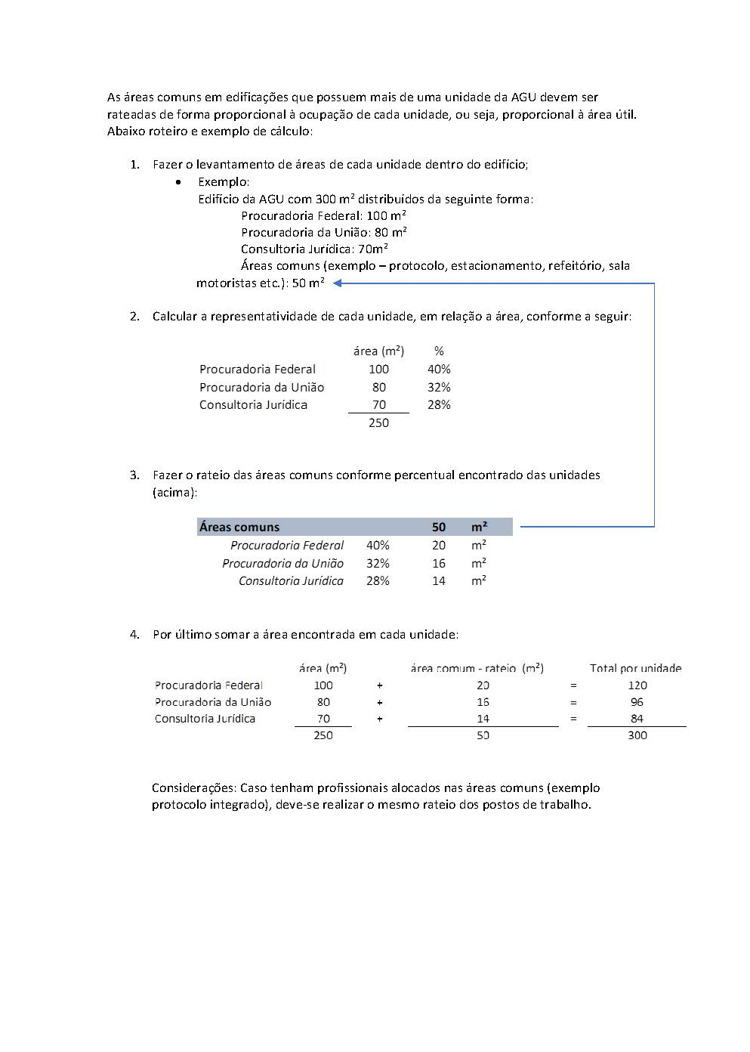
Cálculo do Rateio das Áreas Comuns

